Empleados
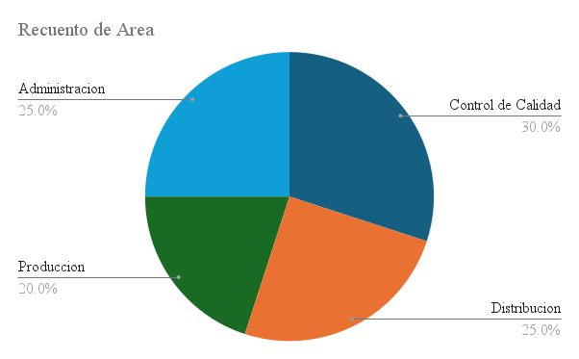
EmpleadoID | Nombre | Area | Puesto | FechaIngreso | Turno | Face_Recognition
E0001 | Empleado 1 | Control de Calidad | Operario | 20_10_2021 | Manana | embedding1 = [0.12, -0.34, 0.56, ..., 0.01] # vector de 128 valores
E0002 | Empleado 2 | Distribucion | Encargado | 03_05_2021 | Tarde | embedding2 = [0.45, -0.12, 0.78, ..., -0.23]
E0003 | Empleado 3 | Produccion | Inspector | 01_09_2019 | Noche | embedding3 = [-0.23, 0.67, -0.45, ..., 0.11]
E0004 | Empleado 4 | Control de Calidad | Supervisor | 22_07_2019 | Tarde | embedding4 = [0.33, 0.01, -0.12, ..., 0.44]
E0005 | Empleado 5 | Control de Calidad | Encargado | 20_02_2025 | Tarde | embedding5 = [-0.44, 0.23, 0.67, ..., -0.12]
E0006 | Empleado 6 | Produccion | Supervisor | 13_11_2024 | Noche | embedding6 = [0.11, -0.67, 0.45, ..., 0.33]
E0007 | Empleado 7 | Distribucion | Inspector | 18_08_2017 | Noche | embedding7 = [0.22, -0.11, 0.34, ..., -0.21]
E0008 | Empleado 8 | Administracion | Supervisor | 13_03_2016 | Tarde | embedding8 = [-0.12, 0.44, -0.56, ..., 0.12]
E0009 | Empleado 9 | Control de Calidad | Operario | 07_08_2021 | Tarde | embedding9 = [0.55, -0.23, 0.12, ..., -0.34]
E0010 | Empleado 10 | Administracion | Encargado | 23_05_2023 | Noche | embedding10 = [-0.34, 0.67, -0.12, ..., 0.22]
E0011 | Empleado 11 | Administracion | Inspector | 18_02_2025 | Tarde | embedding11 = [0.01, 0.45, -0.78, ..., 0.11]
E0012 | Empleado 12 | Distribucion | Supervisor | 12_04_2016 | Tarde | embedding12 = [-0.22, 0.33, 0.12, ..., -0.44]
E0013 | Empleado 13 | Produccion | Operario | 28_05_2016 | Manana | embedding13 = [0.44, -0.56, 0.23, ..., 0.33]
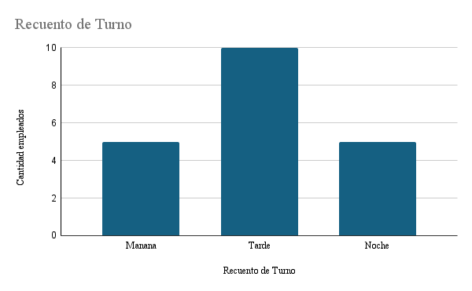
E0014 | Empleado 14 | Distribucion | Encargado | 06_02_2016 | Noche | embedding14 = [-0.11, 0.12, -0.34, ..., 0.55]
E0015 | Empleado 15 | Distribucion | Operario | 20_01_2018 | Tarde | embedding15 = [0.33, -0.22, 0.44, ..., -0.11]
E0016 | Empleado 16 | Administracion | Encargado | 17_01_2025 | Tarde | embedding16 = [-0.45, 0.23, 0.67, ..., 0.01]
E0017 | Empleado 17 | Control de Calidad | Inspector | 27_07_2020 | Manana | embedding17 = [0.12, -0.34, 0.56, ..., -0.22]
E0018 | Empleado 18 | Control de Calidad | Supervisor | 21_09_2020 | Tarde | embedding18 = [-0.23, 0.45, -0.67, ..., 0.12]
E0019 | Empleado 19 | Administracion | Operario | 27_05_2020 | Manana | embedding19 = [0.11, 0.22, -0.33, ..., 0.44]
E0020 | Empleado 20 | Produccion | Inspector | 01_11_2022 | Manana | embedding20 = [-0.34, 0.12, 0.45, ..., -0.12]

ControCalidad
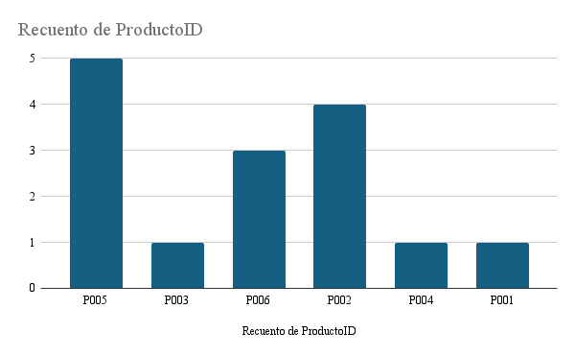
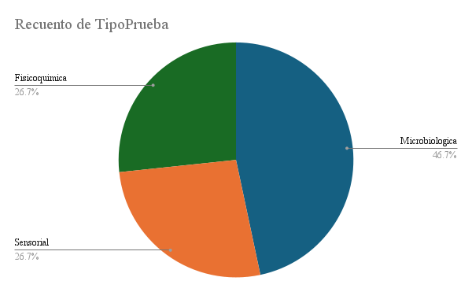
LoteID | FechaControl | ProductoID | TipoPrueba | ValoresMedidos | ResultadoComparadoNorma | Inspector | AccionCorrectiva | Notas
C001 | 10_06_2025 | P005 | Microbiologica | 41 | Dentro de rango | 2 | Ninguna | Humedad fuera de rango
C002 | 18_06_2025 | P003 | Sensorial | 78 | Fuera de rango | 1 | Retrabajo | Contaminacion detectada
C003 | 04_06_2025 | P006 | Sensorial | 56 | Fuera de rango | 19 | Ninguna | Contaminacion detectada
C004 | 11_08_2025 | P005 | Microbiologica | 53 | Fuera de rango | 16 | Ninguna | Humedad fuera de rango
C005 | 27_07_2025 | P002 | Microbiologica | 8 | Fuera de rango | 11 | Rechazo lote | Microbiologia ok
C006 | 13_07_2025 | P006 | Fisicoquimica | 49 | Fuera de rango | 13 | Ninguna | Humedad fuera de rango
C007 | 27_08_2025 | P002 | Fisicoquimica | 39 | Dentro de rango | 9 | Rechazo lote | Microbiologia ok
C008 | 08_07_2025 | P005 | Fisicoquimica | 57 | Dentro de rango | 12 | Rechazo lote | Humedad fuera de rango
C009 | 22_06_2025 | P002 | Microbiologica | 16 | Dentro de rango | 19 | Retrabajo | Humedad fuera de rango
C010 | 17_06_2025 | P005 | Microbiologica | 35 | Dentro de rango | 12 | Ninguna | Contaminacion detectada
C011 | 04_06_2025 | P006 | Fisicoquimica | 52 | Dentro de rango | 8 | Rechazo lote | Microbiologia ok
C012 | 05_06_2025 | P004 | Microbiologica | 17 | Dentro de rango | 16 | Ninguna | Contaminacion detectada
C013 | 28_07_2025 | P001 | Microbiologica | 57 | Fuera de rango | 13 | Rechazo lote | Microbiologia ok
C014 | 07_07_2025 | P005 | Sensorial | 19 | Fuera de rango | 9 | Rechazo lote | Microbiologia ok
C015 | 02_06_2025 | P002 | Sensorial | 25 | Fuera de rango | 9 | Ninguna | Contaminacion detectada

MateriaPrima
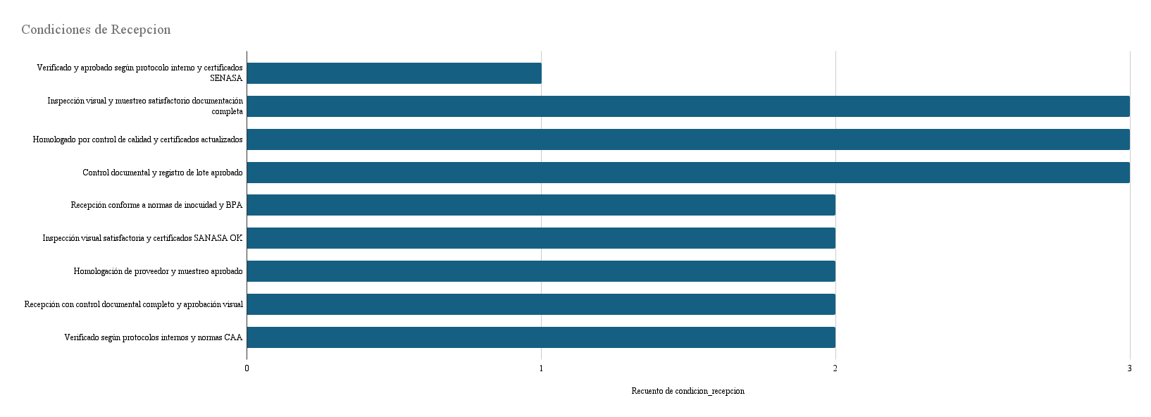
id | nombre | descripcion | unidad_medida | precio_unitario | stock_actual | fecha_vencimiento | proveedor | condicion_recepcion
MP001 | Arroz Doble Carolina | Arroz de grano largo | kg | 150 | 120 | 2025-12-31 | Distribuidora Arroz SA | Verificado y aprobado según protocolo interno y certificados SENASA
MP002 | Harina 000 | Harina de trigo panificada | kg | 80 | 200 | 2025-09-30 | Harinas del Sur | Inspección visual y muestreo satisfactorio documentación completa
MP003 | Sémola de Trigo | Para pastas y polentas | kg | 90 | 150 | 2025-10-15 | Molienda Santa Fe | Homologado por control de calidad y certificados actualizados
MP004 | Lentejas Secas | Legumbre rica en proteínas | kg | 100 | 180 | 2026-01-20 | Legumbres Argentinas | Control documental y registro de lote aprobado
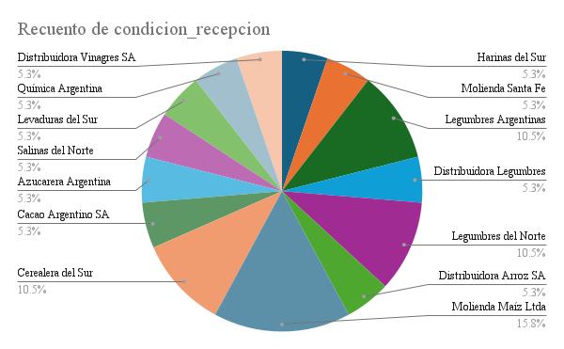
MP005 | Garbanzos Secos | Para ensaladas y hummus | kg | 120 | 100 | 2026-02-15 | Legumbres Argentinas | Recepción conforme a normas de inocuidad y BPA
MP006 | Arvejas Secas | Legumbre para sopas y purés | kg | 95 | 130 | 2025-11-30 | Distribuidora Legumbres SA | Inspección visual satisfactoria y certificados SANASA OK
MP007 | Porotos Alubia | Frijol blanco para guisos | kg | 110 | 90 | 2026-03-01 | Legumbres del Norte | Homologación de proveedor y muestreo aprobado
MP008 | Porotos Negros | Frijol de color oscuro | kg | 115 | 80 | 2026-03-01 | Legumbres del Norte | Recepción con control documental completo y aprobación visual
MP009 | Arroz Integral | Arroz con fibra | kg | 160 | 70 | 2025-12-15 | Distribuidora Arroz SA | Verificado según protocolos internos y normas CAA
MP010 | Maíz Amarillo | Grano para polenta | kg | 130 | 150 | 2025-12-31 | Molienda Maíz Ltda | Inspección visual y muestreo satisfactorio documentación completa
MP011 | Harina de Maíz | Base para arepas | kg | 85 | 120 | 2025-11-30 | Molienda Maíz Ltda | Homologado por control de calidad y certificados actualizados
MP012 | Avena Arrollada | Cereal integral | kg | 100 | 200 | 2025-10-30 | Cerealera del Sur | Control documental y registro de lote aprobado
MP013 | Avena Instantánea | Avena rápida para desayuno | kg | 110 | 180 | 2025-11-15 | Cerealera del Sur | Recepción conforme a normas de inocuidad y BPA
MP014 | Sémola de Maíz | Para polenta y platos varios | kg | 95 | 100 | 2025-12-01 | Molienda Maíz Ltda | Inspección visual satisfactoria y certificados SANASA OK
MP015 | Cacao en Polvo | Para postres y bebidas | kg | 250 | 60 | 2025-09-30 | Cacao Argentino SA | Homologación de proveedor y muestreo aprobado
MP016 | Azúcar | Endulzante básico | kg | 70 | 300 | 2026-06-30 | Azucarera Argentina | Recepción con control documental completo y aprobación visual
MP017 | Sal Común | Condimento esencial | kg | 50 | 400 | 2027-12-31 | Salinas del Norte | Verificado según protocolos internos y normas CAA
MP018 | Levadura en Polvo | Agente leudante | kg | 120 | 90 | 2025-10-31 | Levaduras del Sur | Inspección visual y muestreo satisfactorio documentación completa
MP019 | Bicarbonato de Sodio | Para repostería y limpieza | kg | 80 | 70 | 2026-01-15 | Química Argentina | Homologado por control de calidad y certificados actualizados
MP020 | Vinagre de Alcohol | Condimento y conservante | litro | 90 | 110 | 2025-12-31 | Distribuidora Vinagres SA | Control documental y registro de lote aprobado

Productos
precio_venta
id | nombre | descripcion | categoria | precio_venta | stock_actual | fecha_lanzamiento
P001 | Fideos Spaghetti | Pasta de trigo largo | Pasta | $140.00 | 200 | 2023-01-01
P002 | Fideos Mostachol | Pasta tubular | Pasta | $150.00 | 180 | 2023-01-01
P003 | Fideos Tirabuzón | Pasta en espiral | Pasta | $160.00 | 150 | 2023-01-01
P004 | Fideos Celentano | Pasta rizada | Pasta | $155.00 | 120 | 2023-01-01
P005 | Fideos Rigatti | Pasta recta | Pasta | $145.00 | 130 | 2023-01-01
P006 | Fideos Dedalito | Pasta pequeña para sopas | Pasta | $135.00 | 140 | 2023-01-01
P007 | Fideos Cabello de Ángel | Pasta muy fina | Pasta | $170.00 | 90 | 2023-01-01
P008 | Fideos Caracoles | Pasta en espiral para ensaladas | Pasta | $160.00 | 80 | 2023-01-01
P009 | Salsa de Tomate | Base para pizzas y pastas | Salsas | $200.00 | 100 | 2023-02-01
P010 | Puré de Tomate | Base concentrada para guisos | Salsas | $190.00 | 110 | 2023-02-01
P011 | Arroz Blanco | Arroz de grano largo | Arroz | $150.00 | 120 | 2023-01-01
P012 | Arroz Integral | Arroz con fibra | Arroz | $160.00 | 100 | 2023-01-01
P013 | Aceite de Girasol | Aceite vegetal versátil | Aceites | $300.00 | 90 | 2023-03-01
P014 | Aceite de Oliva | Aceite para ensaladas | Aceites | $600.00 | 70 | 2023-03-01
P015 | Vinagre de Vino | Vinagre afrutado | Vinagres | $250.00 | 80 | 2023-04-01
P016 | Vinagre de Fruta | Vinagre suave para ensaladas | Vinagres | $260.00 | 60 | 2023-04-01
P017 | Jugo de Limón | Jugo natural | Bebidas | $280.00 | 120 | 2023-05-01
P018 | Mermelada de Durazno | Dulce de fruta para untar | Mermeladas | $320.00 | 100 | 2023-06-01
P019 | Mermelada de Ciruela | Dulce de fruta para postres | Mermeladas | $330.00 | 90 | 2023-06-01
P020 | Mermelada de Damasco | Dulce de fruta | Mermeladas | $350.00 | 80 | 2023-06-01

EnvasadoAlmacenamiento
ProductoID | FechaProduccion | CantidadProducida | LineaProduccion | TemperaturaPlanta | HumedadPlanta | IDEmpleado | OperadorResponsable | EstadoLote | ObservacionesEnvase
P002 | 20_08_2025 | 847 | 1 | 25 | 46 | E0016 | Empleado 16 | Completado | Ok
P006 | 09_07_2025 | 133 | 3 | 22 | 50 | E0015 | Empleado 15 | Detenido | Problema en envase
P003 | 08_07_2025 | 921 | 2 | 25 | 53 | E0001 | Empleado 1 | En Proceso | Problema en envase
P004 | 03_08_2025 | 111 | 2 | 22 | 60 | E0017 | Empleado 17 | Completado | Ok
P004 | 07_06_2025 | 541 | 2 | 25 | 47 | E0020 | Empleado 20 | Detenido | Problema en envase
P002 | 17_06_2025 | 655 | 1 | 20 | 45 | E0018 | Empleado 18 | En Proceso | Diferencias en peso
P006 | 14_07_2025 | 978 | 3 | 22 | 42 | E0002 | Empleado 2 | Detenido | Problema en envase
P006 | 18_06_2025 | 522 | 3 | 23 | 43 | E0008 | Empleado 8 | Detenido | Problema en envase
P005 | 27_08_2025 | 824 | 3 | 20 | 44 | E0013 | Empleado 13 | Completado | Ok
P002 | 30_07_2025 | 111 | 1 | 25 | 44 | E0019 | Empleado 19 | Completado | Ok
P001 | 07_07_2025 | 602 | 1 | 19 | 46 | E0004 | Empleado 4 | En Proceso | Problema en envase
P006 | 04_07_2025 | 555 | 3 | 20 | 45 | E0020 | Empleado 20 | Completado | Ok
P004 | 26_06_2025 | 715 | 2 | 21 | 42 | E0002 | Empleado 2 | En Proceso | Diferencias en peso
P005 | 06_06_2025 | 583 | 3 | 21 | 40 | E0011 | Empleado 11 | En Proceso | Problema en envase
P005 | 10_06_2025 | 736 | 3 | 23 | 60 | E0011 | Empleado 11 | En Proceso | Ok
CantidadProducida, TemperaturaPlanta y HumedadPlanta

Abastecimiento
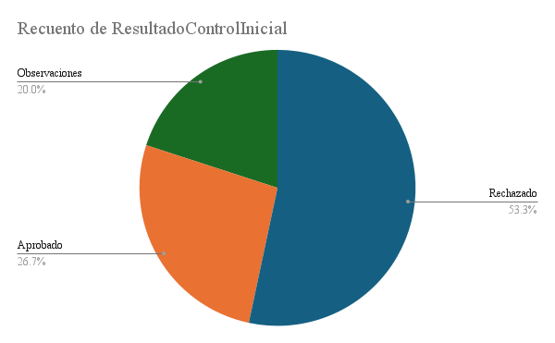
LoteID | FechaRecepcion | MateriaPrimaID | CantidadRecibida | UnidadMedida | LoteProveedor | FechaVencimiento | TemperaturaRecepcion | Humedad | ResultadoControlInicial | IDEmpleado | ResponsableRecepcion | Observaciones
A001 | 20_06_2025 | MP003 | 140 | litro | LP001 | 26_01_2026 | 19 | 42 | Rechazado | E0013 | Empleado 13 | Calidad inferior
A002 | 12_07_2025 | MP001 | 138 | kg | LP002 | 16_12_2025 | 23 | 48 | Rechazado | E0014 | Empleado 14 | Sin incidencias
A003 | 21_06_2025 | MP002 | 269 | kg | LP003 | 16_10_2025 | 18 | 60 | Rechazado | E0019 | Empleado 19 | Retraso en entrega
A004 | 16_06_2025 | MP002 | 393 | kg | LP004 | 12_12_2025 | 17 | 58 | Aprobado | E0012 | Empleado 12 | Sin incidencias
A005 | 28_06_2025 | MP003 | 80 | litro | LP005 | 01_02_2026 | 25 | 56 | Observaciones | E0006 | Empleado 6 | Calidad inferior
A006 | 08_07_2025 | MP006 | 53 | litro | LP006 | 23_11_2025 | 18 | 50 | Aprobado | E0012 | Empleado 12 | Retraso en entrega
A007 | 12_07_2025 | MP001 | 85 | kg | LP007 | 20_01_2026 | 19 | 45 | Rechazado | E0009 | Empleado 9 | Sin incidencias
A008 | 11_06_2025 | MP006 | 486 | litro | LP008 | 16_01_2026 | 17 | 53 | Rechazado | E0004 | Empleado 4 | Calidad inferior
A009 | 18_07_2025 | MP003 | 261 | litro | LP009 | 07_10_2025 | 19 | 60 | Rechazado | E0019 | Empleado 19 | Sin incidencias
A010 | 18_08_2025 | MP002 | 438 | kg | LP010 | 21_11_2025 | 19 | 40 | Rechazado | E0015 | Empleado 15 | Retraso en entrega
A011 | 22_08_2025 | MP001 | 138 | kg | LP011 | 22_02_2026 | 16 | 52 | Aprobado | E0017 | Empleado 17 | Retraso en entrega
A012 | 25_08_2025 | MP002 | 484 | kg | LP012 | 22_01_2026 | 23 | 57 | Observaciones | E0011 | Empleado 11 | Retraso en entrega
A013 | 02_06_2025 | MP004 | 72 | kg | LP013 | 29_10_2025 | 17 | 45 | Aprobado | E0020 | Empleado 20 | Sin incidencias
A014 | 31_07_2025 | MP006 | 407 | litro | LP014 | 31_12_2025 | 25 | 55 | Observaciones | E0019 | Empleado 19 | Sin incidencias
A015 | 18_07_2025 | MP001 | 251 | kg | LP015 | 03_12_2025 | 19 | 46 | Rechazado | E0019 | Empleado 19 | Retraso en entrega

DistribucionComercializacion
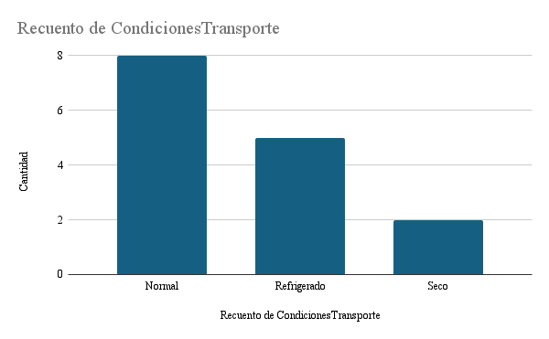
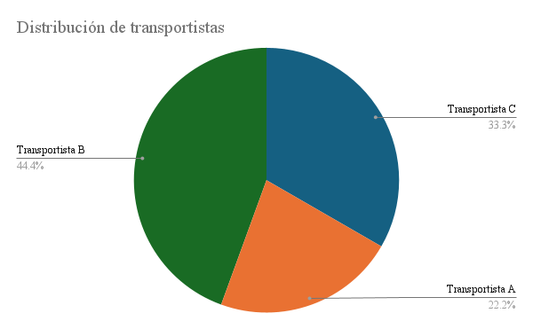
EnvioID | FechaDespacho | ProductoID | CantidadEnviada | Transportista | CondicionesTransporte | HoraDespacho | HoraLlegada | NumeroGuia | RecepcionConfirmada | IncidenciasEntrega
D001 | 31_05_2025 | P004 | 283 | Transportista B | Normal | 16:00:00 | 20:00:00 | NG001 | SI | Entrega a tiempo
D002 | 15_08_2025 | P006 | 174 | Transportista C | Refrigerado | 11:00:00 | 8:00:00 | NG002 | No | Retraso en transporte
D003 | 11_07_2025 | P001 | 305 | Transportista C | Refrigerado | 18:00:00 | 7:00:00 | NG003 | No | Entrega a tiempo
D004 | 02_08_2025 | P004 | 245 | Transportista C | Seco | 6:00:00 | 15:00:00 | NG004 | No | Cliente reporto daños
D005 | 22_07_2025 | P006 | 369 | Transportista A | Normal | 12:00:00 | 19:00:00 | NG005 | SI | Entrega a tiempo
D006 | 20_08_2025 | P003 | 392 | Transportista A | Seco | 8:00:00 | 13:00:00 | NG006 | No | Cliente reporto daños
D007 | 10_06_2025 | P004 | 151 | Transportista C | Normal | 9:00:00 | 18:00:00 | NG007 | SI | Retraso en transporte
D008 | 03_07_2025 | P006 | 58 | Transportista A | Refrigerado | 9:00:00 | 13:00:00 | NG008 | SI | Entrega a tiempo
D009 | 19_08_2025 | P003 | 218 | Transportista B | Refrigerado | 18:00:00 | 11:00:00 | NG009 | No | Entrega a tiempo
D010 | 10_08_2025 | P004 | 139 | Transportista C | Normal | 6:00:00 | 15:00:00 | NG010 | No | Cliente reporto daños
D011 | 11_07_2025 | P005 | 456 | Transportista B | Normal | 9:00:00 | 15:00:00 | NG011 | SI | Retraso en transporte
D012 | 05_08_2025 | P004 | 138 | Transportista B | Normal | 18:00:00 | 10:00:00 | NG012 | SI | Retraso en transporte
D013 | 27_08_2025 | P003 | 265 | Transportista A | Normal | 15:00:00 | 10:00:00 | NG013 | No | Retraso en transporte
D014 | 03_07_2025 | P005 | 100 | Transportista B | Refrigerado | 18:00:00 | 13:00:00 | NG014 | SI | Retraso en transporte
D015 | 16_07_2025 | P003 | 137 | Transportista C | Normal | 10:00:00 | 18:00:00 | NG015 | No | Retraso en transporte

